상품제안서
다즐 여행용 액티비트M 7P 세트 | 상품코드: S46122

 |  |  |  |  |  |  | 02-713-8555 | www.synergygift.co.kr
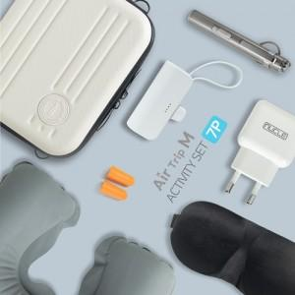

【상세/제작정보】 | <p><span style="font-size: 14pt;">※&nbsp;</span><span style="font-size: 14pt;">인쇄는 하드파우치에만 가능합니다</span></p>

【인쇄/포장옵션】 | 에폭시, 입체양각인쇄 / 포장지포장

【공급단가】 | 수량 | 20~ | 50~ | 100~ | 300~ | 1,000~
*VAT별도 | 단가 | 23,100원 | 21,700원 | 21,000원 | 20,100원 | 19,400원

【상품 URL】 | https://www.synergygift.co.kr:443/src/goods_detail.php?gdno=46122

